Chi tiết địa chất
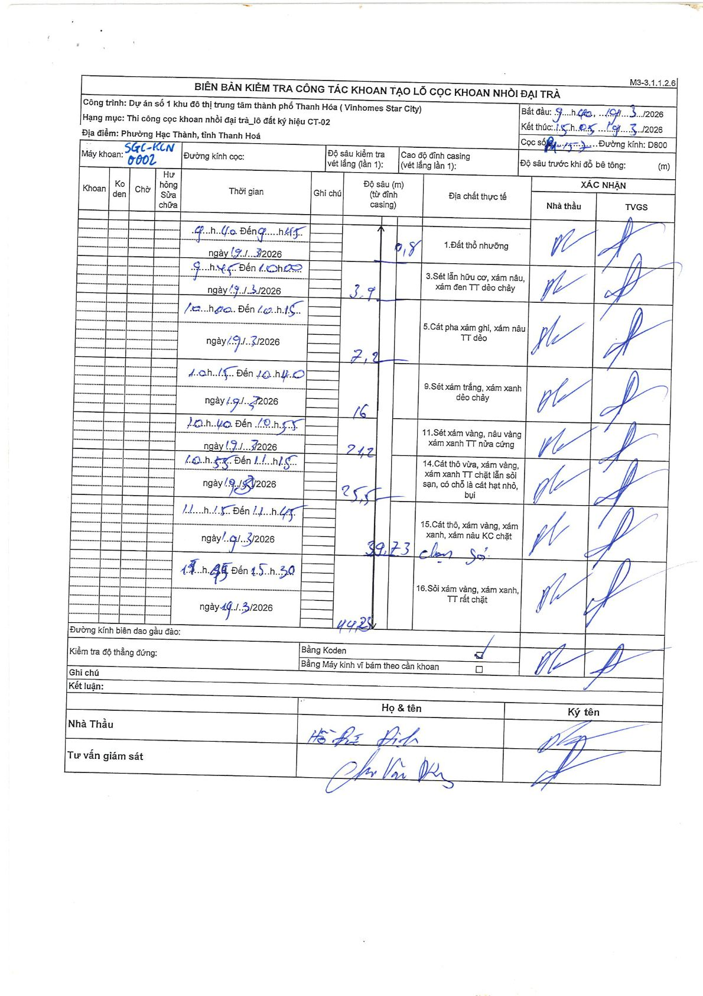
Dự án | Star City Thanh Hóa
Hạng mục | Thi công cọc khoan nhồi, tường vây cho các hạng mục_Lô CT-02
Tên bộ phận | Lô đất ký hiệu CT-02
Số hiệu cọc | 15
Tên Máy khoan | SGC-KCN0002
Đường kính | D800
Bắt đầu thi công | 09:40 19/03/2026
Kết thúc thi công | 15:30 19/03/2026

Địa chất TT | Đường kính | Mô tả lớp thiết kế | Từ (h) | Đến (h) | Cao độ từ | Cao độ đến | T.Gian (h) | Dài (m) | V (m/h) | Ghi chú
1 | D800 | Đất thổ nhưỡng | 09:40 19/03/2026 | 09:45 19/03/2026 | 0 | -0.8 | 0.08 | 0.8 | 9.6
3 | D800 | Sét lẫn hữu cơ, xám nâu, xám đen TT dẻo chảy | 09:45 19/03/2026 | 10:00 19/03/2026 | -0.8 | -3.9 | 0.25 | 3.1 | 12.4
5 | D800 | Cát pha xám ghi, xám nâu TT dẻo | 10:00 19/03/2026 | 10:15 19/03/2026 | -3.9 | -7.2 | 0.25 | 3.3 | 13.2
9 | D800 | Sét xám trắng, xám xanh dẻo chảy | 10:15 19/03/2026 | 10:40 19/03/2026 | -7.2 | -16 | 0.42 | 8.8 | 21.12
11 | D800 | Sét xám vàng, nâu vàng xám xanh TT nửa cứng | 10:40 19/03/2026 | 10:55 19/03/2026 | -16 | -24.2 | 0.25 | 8.2 | 32.8
14 | D800 | Cát thô vừa, xám vàng, xám xanh TT chặt lẫn sỏi sạn, có chỗ là cát hạt nhỏ, bụi | 10:55 19/03/2026 | 11:15 19/03/2026 | -24.2 | -25.5 | 0.33 | 1.3 | 3.9
15 | D800 | Cát thô, xám vàng, xám xanh, xám nâu KC chặt | 11:15 19/03/2026 | 14:45 19/03/2026 | -25.5 | -39.73 | 3.5 | 14.23 | 4.07
16 | D800 | Sỏi xám vàng, xám xanh, TT rất chặt | 14:45 19/03/2026 | 15:30 19/03/2026 | -39.73 | -44.25 | 0.75 | 4.52 | 6.03

ẢNH BIÊN BẢN GỐC

